상품제안서
베이스어스 차량용 충전기 자동차 듀얼 USB C타입 고속 시거잭 U+C 45W PPS | 상품코드: F31532

 |  |  |  |  |  |  | 02-412-0044 | www.easy1.co.kr
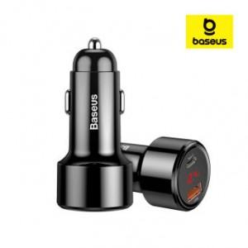

【상세/제작정보】

【인쇄/포장옵션】 | 레이저 / 시판박스

【공급단가】 | 수량 | 50~ | 100~ | 500~ | 1,000~ | 2,000~
*VAT별도 | 단가 | 10,800원 | 10,620원 | 10,350원 | 10,160원 | 9,900원

【상품 URL】 | http://www.easy1.co.kr/src/goods_detail.php?gdno=31532

